buff说明界面
美术需求： | 主界面头像下方的buff说明界面
 | 点击头像下方的buff栏，弹出说明界面
 | 点击说明界面以外的任意地方，buff说明界面消失

 |  | 点击红框位置，固定位置弹出buff说明界面

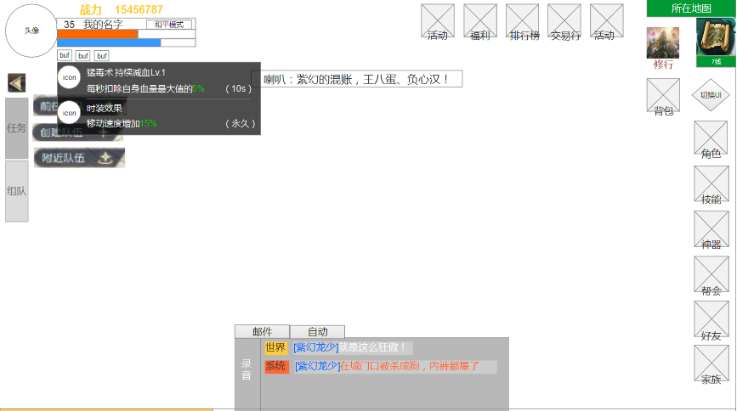

buff分栏显示，每一栏内容为：
1.buff图标，显示在左侧
2.buff名称，显示在图标右上角
3.buff说明，显示在buff右下角，最大长度约16字
4.buff倒计时，显示在右侧

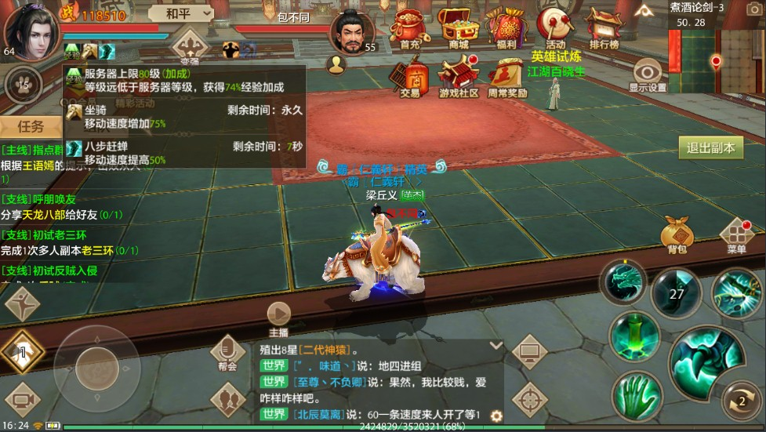

 |  |  | 参考游戏：天龙八部手游

激活羽翼时装界面
美术需求： | 激活羽翼、时装界面
 | 激活背景特效

流程：

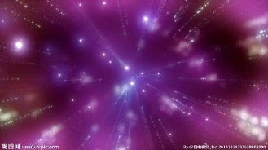

 |  | 形式一：粒子由里向外发射，然后闪光爆炸，然后出现模型和文字

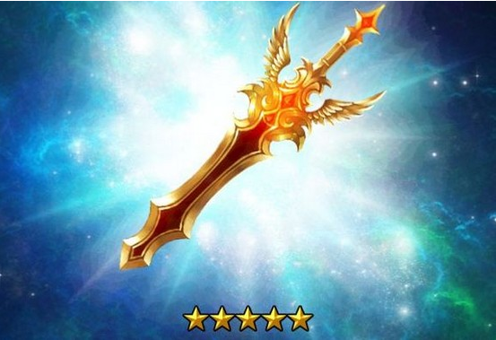

 | 形式二：如星球爆炸一般，由高亮的一小团光迅速膨胀爆炸，然后出现模型和文字

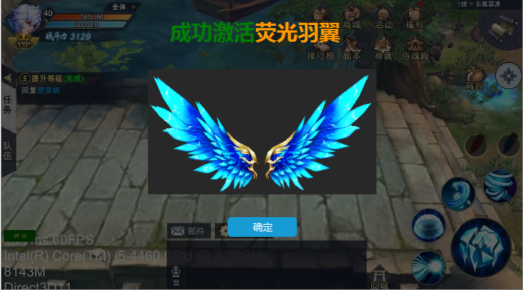
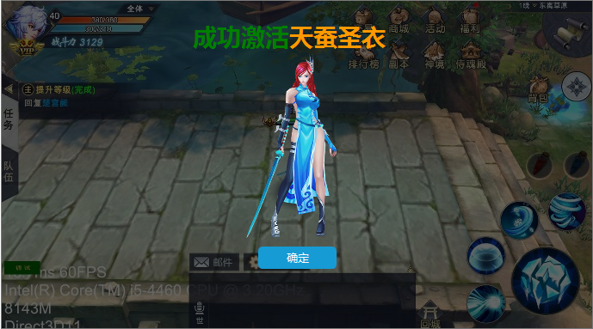

 |  |  | 激活界面，翅膀为模型idle动画 | 激活界面，时装为模型idle动画

